業務日報(9月20日
業務日報 |  |  |  |  |  |  |  |  |  |  |  |  |  |  | 本人

日付 |  | 2019-09-20 |  |  |  |  | 氏名 | 長野 昌也

No | 時 間 |  |  |  | 外出 | 用 件 | 対 応 者 |  | 内 容 |  |  |  |  | 次回訪問

1 | 9:00:00 |  | ～ | 18:00:00 |  |  |  |  | ヤマダ電機WEBシステム修正

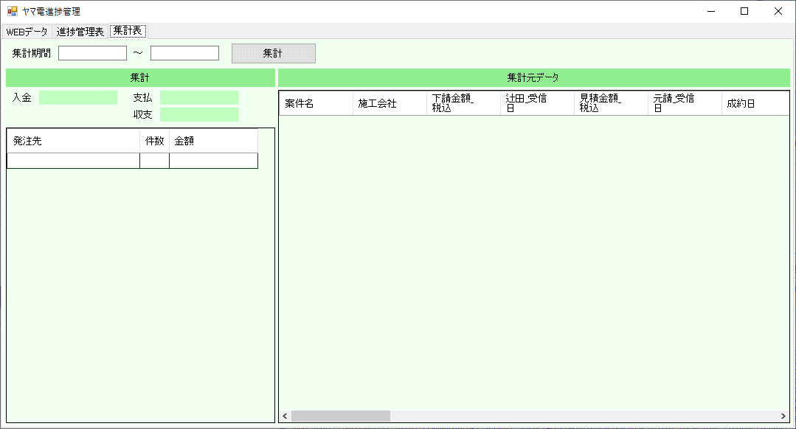
2 |  |  | ～

3 |  |  | ～

4 |  |  | ～

5 |  |  | ～

6 |  |  | ～

7 |  |  | ～

8 |  |  | ～

9 |  |  | ～

10 |  |  | ～

11 |  |  | ～

12 |  |  | ～

13 |  |  | ～

14 |  |  | ～

15 |  |  | ～

16 |  |  | ～
 |  |  |  |  |  |  |  |  |  |  |  |  |  |  |  | 0
17 |  |  | ～

18 |  |  | ～

19 |  |  | ～

20 |  |  | ～

報 告 |  |  | ヤマダ電機WEBシステムの集計画面を上図の様に修正しました。

 |  |  | 明日は実際のデータを取り込んで動作確認をしたいと思います。

 |  |  | あと、日報ですが全体像をつかみにくいのと、細部の作業がわかりづらいので、上からガントチャート・作業内容・スケジュール不要な細かい作業や懸案事項を記入する

 |  |  | 様に変えようと思います。

 |  |  | サンプルを提出しますので、ご意見等お聞かせください。

 |  |  | 現場日報入力は、佐藤さんに使ってもらい、一人で入力できることを確認しました。

 |  |  | マスターデータは必要になった都度追加・変更できるようになっているので、徐々に整備されていくと思います。

 |  |  | また、佐藤さんから瀬口さんへのレクチャーをお願いしましたので、状況を確認しつつフォローしたいと思います。

明日の予定 |  |  | 午前 | ヤマダ電機WEBシステム修正

 |  |  | 午後

 |  |  |  |  |  |  |  |  |  | 給油 | 車番（ ） | 宇佐美 | Ｌ

